Sheet1
 | https://zhuanlan.zhihu.com/p/36696626
UniformBuffer | C++向Shader传参
 | CPU写，GPU只读 | 在D3D里相当于constbuffer，在OpenGL里相当于uniformbuffer,而UE4的Uniform buffer比较特殊的是: 在usf并没有采用hlsl的const buffer语法去定义uniformbuffer

 | UE4的Uniform buffer是epic自己封装，在某些平台上，是用模拟的方式达到uniformbuffer的功能，在usf里没有直接的uniformbuffer定义语法，这方面是UE的shader编译器动态生成相关的定义代码

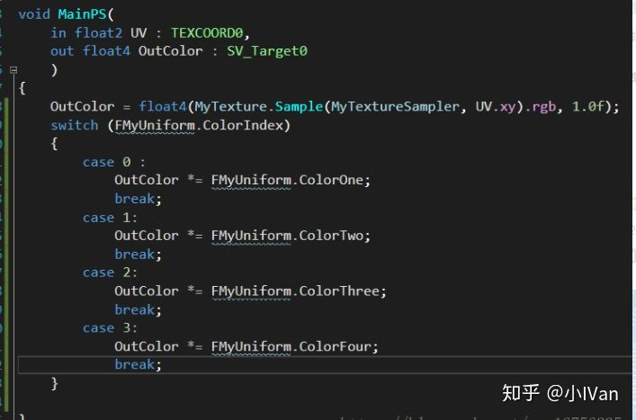

 | Uniform buffer在c++用以下几个宏实现
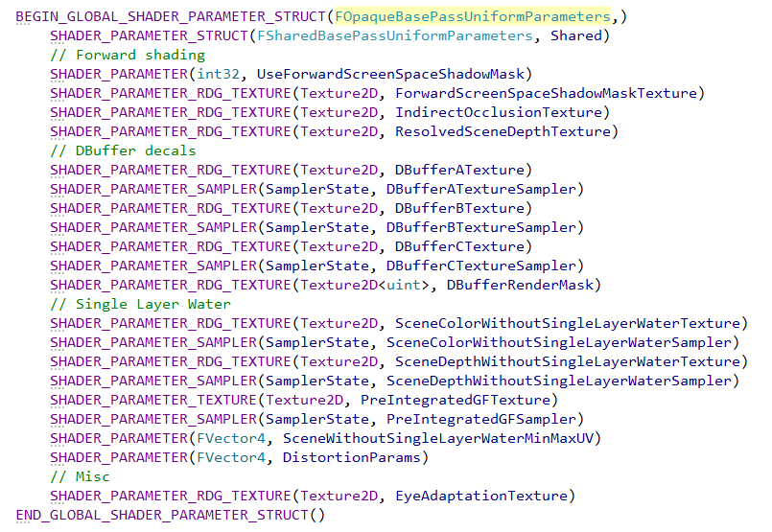

 | IMPLEMENT_STATIC_UNIFORM_BUFFER_STRUCT(FOpaqueBasePassUniformParameters, "OpaqueBasePass", SceneTextures);

 | IMPLEMENT_GLOBAL_SHADER_PARAMETER_STRUCT(FSharedBasePassUniformParameters, "BasePass");

